Phantom_4pro
ΧΑΡΤΟΓΡΑΦΙΚΗ ΚΛΙΜΑΚΑ ΚΑΙ ΧΑΡΑΚΤΗΡΙΣΤΙΚΑ ΕΙΚΟΝΩΝ ΑΠΟ ΣμηΕΑ

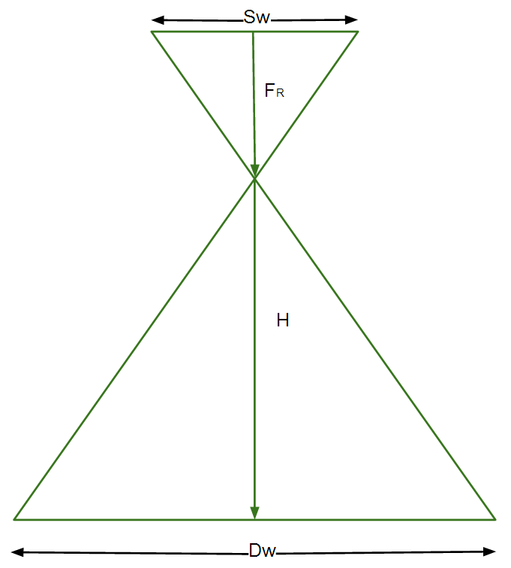

 |  |  | Ύψος πτήσης |  | Αποδεκτό σφάλμα (cm) για αναλογικό χάρτη
 | Ορίστε την Χαρτογραφική κλίμακα 1: | 410 | 100.0 |  | 10.3
 |  |  |  |  | Πόσο πρέπει να είναι το GSD (cm)
 |  | Χαρτογραφική κλίμακα |  |  | 3.4
 | Ορίστε το Ύψος πτήσης | 410 | 100.0

 | Χαρακτηριστικά Εικόνας
 |  |  |  |  | Χαρτογραφική κλίμακα που μπορείς να φτάσεις
 | Διακριτική ικανότητα φωτογραφίας / Ground Sampling Distance (GSD) | 2.68 | 2.68 |  | 322

 | Πλάτος φωτογραφίας / image width (DW) | 147 | 147

 | Ύψος φωτογραφίας / image height (DH) | 98 | 98

 | Γεωγραφική έκταση ανά εικόνα (m2) | 14352 | 14341

 |  |  | Ταχύτητα πτήσης (klm/h)
 | Ορίστε ποσοστό(%) εμπρόσθιας αλληλεπικάλυψη | 70 | 53
 |  |  | Απόσταση μεταξύ των γραμμών (m)
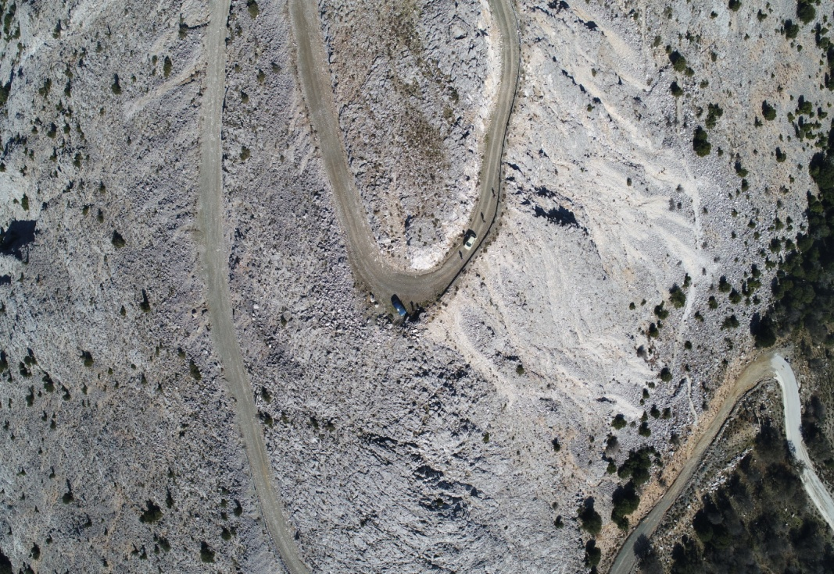
 | Ορίστε ποσοστό(%) πλευρικής αλληλεπικάλυψη | 50 | 73

 | Υπολογισμός

 | Sw | 13.20 |  | = the sensor width of the camera (millimeters)
 | FR | 9.00 | 24.40 | = the focal length of the camera (millimeters)
 | FR meters | 0.01 | 0.0244 | = the focal length of the camera (meters)
 | H | 100.04 | 100.00 | = the flight height (meters)
 | imW | 5472.00 |  | = the image width (pixels)
 | imH | 3648.00 |  | = the image height (pixels)
 | GSD | 2.68 | 2.68 | = Ground Sampling Distance (centimeters/pixel) / Διακριτική ικανότητα φωτογραφίας
 | Dw | 146.73 | 146.67 | = width of single image footprint on the ground (meters)
 | DH | 97.82 | 97.78 | = height of single image footprint on the ground (meters)
 | Photo Area | 14352.22 | 14340.74 | AREA OF AN IMAGE (SQUARE METERS)
 | CARTOGRAPHIC SCALE | 410.00 | 409.84
 |  |  | 160000.00
 | Geographical Area | 3000.00
 | Number of photos | 30.67 | 0.21

 | Flight Speed | 15.00 | km/h
 | Photo time interval | 2.00 | seconds
 | Distance between photos | 8.33 | meters
 | Overlap Front | 91.48 | %

 | Overlap Front | 70.00 | %
 | Distance between photos | 29.33 | meters
 | Photo time interval | 2.00 | seconds
 | Flight Speed | 52.80 | km/h

Sheet2
 |  | P1
cartographic scale | spatial resolution | FlightHeight | Phantom 4 pro | Olympus | Zenmuse | mavic
10 | 0.13 | 9.94 | 4.58 | 9.19 | 6.62 | 5.43
20 | 0.25 | 19.89 | 9.17 | 18.38 | 13.24 | 10.87
30 | 0.38 | 29.83 | 13.75 | 27.57 | 19.85 | 16.30
40 | 0.50 | 39.77 | 18.33 | 36.76 | 26.47 | 21.74
50 | 0.63 | 49.72 | 22.92 | 45.96 | 33.09 | 27.17
60 | 0.75 | 59.66 | 27.50 | 55.15 | 39.71 | 32.61
70 | 0.88 | 69.60 | 32.08 | 64.34 | 46.32 | 38.04
80 | 1.00 | 79.55 | 36.67 | 73.53 | 52.94 | 43.48
90 | 1.13 | 89.49 | 41.25 | 82.72 | 59.56 | 48.91
100 | 1.25 | 99.43 | 45.83 | 91.91 | 66.18 | 54.35
150 | 1.88 | 149.15 | 68.75 | 137.87 | 99.26 | 81.52
200 | 2.50 | 198.86 | 91.67 | 183.82 | 132.35 | 108.70
250 | 3.13 | 248.58 | 114.58 | 229.78 | 165.44 | 135.87

